Rund- Vierkanteisen
Rundeisen 3m |  |  |  | Preise inkl USt. gültig 2024-2025

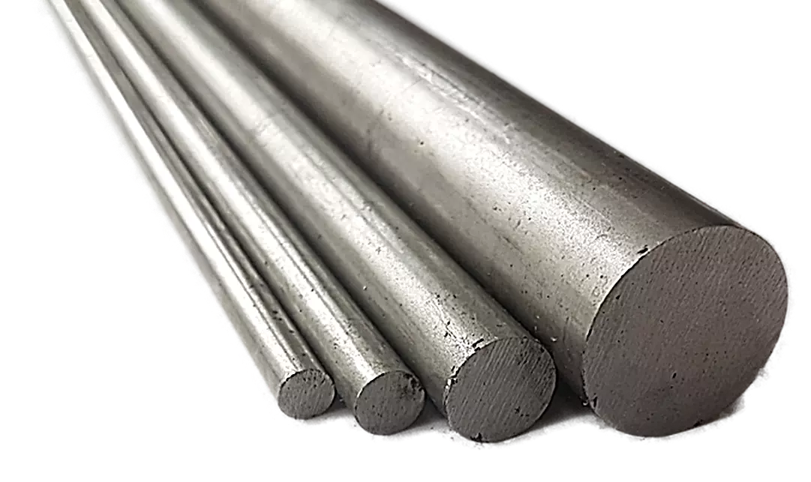
Dim. | Gewicht | Preis/kg | Preis/m
6 | 0.22 | 2.90 | 0.70

8 | 0.40 | 2.90 | 1.20

10 | 0.62 | 2.90 | 1.80

12 | 0.89 | 2.90 | 2.60

14 | 1.21 | 2.90 | 3.60

15 | 1.39 | 2.90 | 4.10

16 | 1.58 | 2.90 | 4.60

18 | 2.00 | 2.90 | 5.80

20 | 2.47 | 2.90 | 7.20

22 | 2.98 | 2.90 | 8.70

24 | 3.55 | 2.90 | 10.30

25 | 3.85 | 2.90 | 11.20

30 | 5.55 | 2.90 | 16.10

35 | 7.55 | 2.90 | 21.90

40 | 9.86 | 2.90 | 28.60

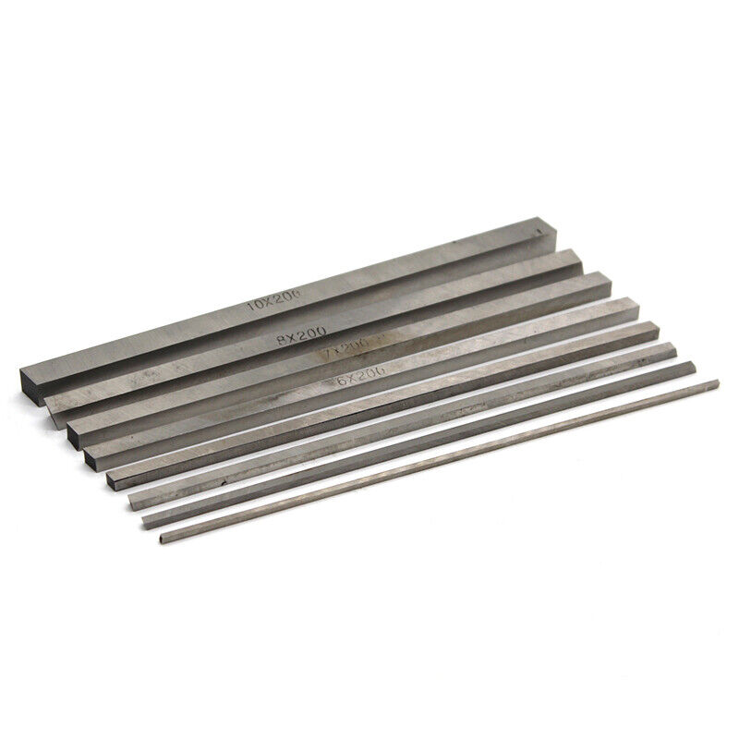
Vierkanteisen 3m
 |  |  | inkl. Ust
Dim. | Gewicht | Preis/kg | Preis/m
6 | 0.28 | 2.90 | 0.90

8 | 0.50 | 2.90 | 1.50

10 | 0.79 | 2.90 | 2.30

12 | 1.13 | 2.90 | 3.30

14 | 1.54 | 2.90 | 4.50

15 | 1.77 | 2.90 | 5.20

16 | 2.01 | 2.90 | 5.90

18 | 2.54 | 2.90 | 7.40

20 | 3.14 | 2.90 | 9.20

22 | 3.80 | 2.90 | 11.10

25 | 4.91 | 2.90 | 14.30

30 | 7.07 | 2.90 | 20.60

35 | 9.62 | 2.90 | 27.90

40 | 12.60 | 2.90 | 36.60

Vierkanteisen blankgezogen inkl. Ust
Dim. | Gewicht | Preis/kg | Preis/m
50 | 19.63 | 6.00 | 117.80

60 | 28.30 | 6.00 | 169.80

80 | 50.20 | 6.00 | 301.20

100 | 78.5 | 6.00 | 471.00

Bl. Welle ST52
Blanke Welle ST 52 |  |  |  | Preise inkl USt. gültig 2024-2025
3 m
Dim. | Gewicht | Preis/kg | Preis/m
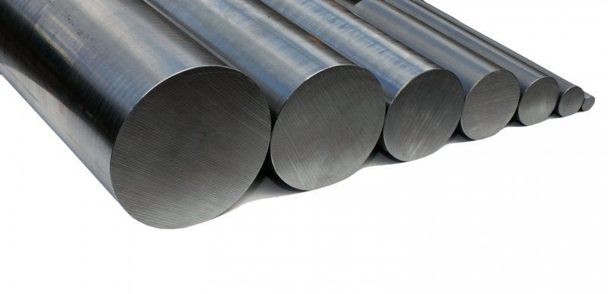
6 | 0.22 | 4.20 | 1.00

8 | 0.40 | 4.20 | 1.70

10 | 0.62 | 4.20 | 2.70

12 | 0.89 | 4.20 | 3.80

13 | 1.04 | 4.20 | 4.40

14 | 1.21 | 4.20 | 5.10

15 | 1.39 | 4.20 | 5.90

16 | 1.58 | 4.20 | 6.70

17 | 1.78 | 4.20 | 7.50

18 | 2.00 | 4.20 | 8.40

19 | 2.23 | 4.20 | 9.40

20 | 2.47 | 4.20 | 10.40

21 | 2.72 | 4.20 | 11.50

22 | 2.98 | 4.20 | 12.60

23 A | 3.26 | 4.50 | 14.70

24 | 3.55 | 4.20 | 15.00

25 | 3.85 | 4.20 | 16.20

26 | 4.17 | 4.20 | 17.60

27A | 4.49 | 4.50 | 20.30

28 | 4.83 | 4.20 | 20.30

30 | 5.55 | 4.20 | 23.40

32 | 6.31 | 4.20 | 26.60

35 | 7.55 | 4.20 | 31.80

36 | 7.99 | 4.20 | 33.60

38 A | 8.90 | 4.50 | 40.10

40 | 9.86 | 4.20 | 41.50

45 | 12.50 | 4.20 | 52.50

50 | 15.40 | 4.20 | 64.70

55 | 18.70 | 4.20 | 78.60

60 | 22.20 | 4.20 | 93.30

65 | 26.00 | 4.20 | 109.20

70 | 30.20 | 4.20 | 126.90

80 | 29.50 | 4.20 | 123.90

100 | 61.70 | 4.20 | 259.20

120 | 88.80 | 4.20 | 373.00

150 | 139.00 | 4.20 | 583.80

Flacheisen
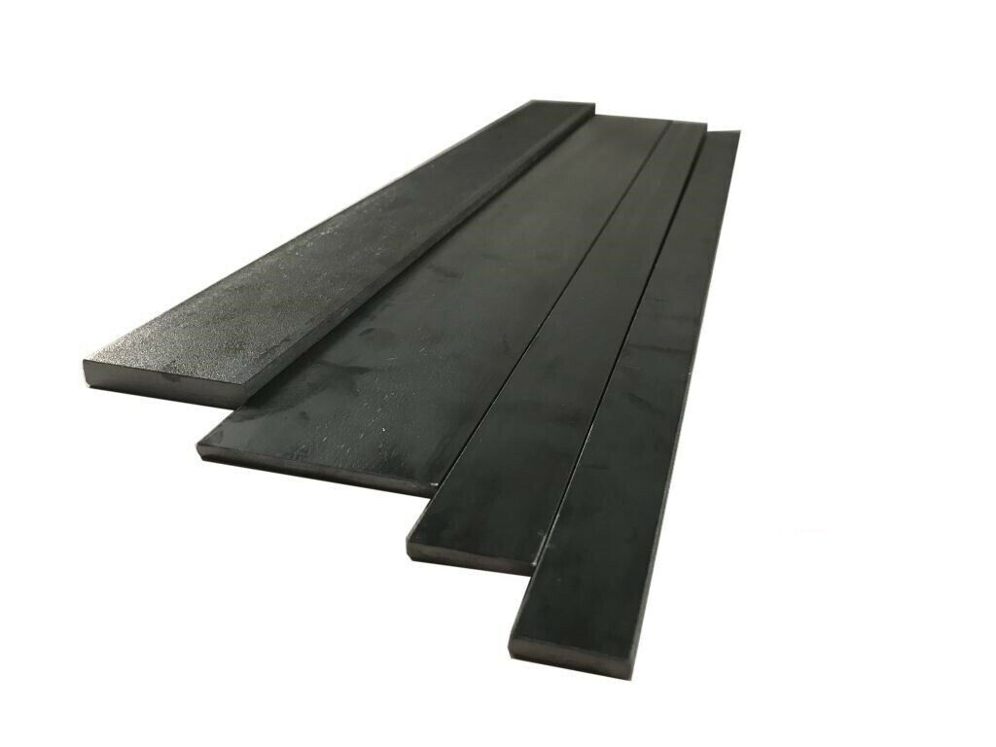
Flacheisen |  |  |  | Flacheisen
 | Gewicht | Preis/kg | Preis/m |  | Gewicht | Preis/kg | Preis/m
10/3 | 0.24 | 3.20 | 0.80 | 25/10 | 1.96 | 2.90 | 5.70

10/4 | 0.31 | 3.20 | 1.00 | 25/12 | 2.36 | 2.90 | 6.90

10/5 | 0.39 | 2.90 | 1.20 | 30/3 | 0.71 | 3.20 | 2.30

12/3 | 0.28 | 3.20 | 0.90 | 30/4 | 0.94 | 3.20 | 3.10

12/4 | 0.38 | 3.20 | 1.30 | 30/5 | 1.18 | 2.90 | 3.50

12/5 | 0.47 | 2.90 | 1.40 | 30/6 | 1.41 | 2.90 | 4.10

12/6 | 0.57 | 2.90 | 1.70 | 30/8 | 1.88 | 2.90 | 5.50

15/3 | 0.35 | 3.20 | 1.20 | 30/10 | 2.36 | 2.90 | 6.90

15/4 | 0.47 | 3.20 | 1.60 | 30/12 | 2.83 | 2.90 | 8.30

15/5 | 0.59 | 2.90 | 1.80 | 30/15 | 3.53 | 2.90 | 10.30

15/6 | 0.71 | 2.90 | 2.10 | 30/20 | 4.71 | 2.90 | 13.70

15/8 | 0.94 | 2.90 | 2.80 | 35/3 | 0.84 | 2.90 | 2.50

20/3 | 0.47 | 3.20 | 1.60 | 35/4 | 1.10 | 2.90 | 3.20

20/4 | 0.63 | 3.20 | 2.10 | 35/5 | 1.37 | 2.90 | 4.00

20/5 | 0.79 | 2.90 | 2.30 | 35/6 | 1.65 | 2.90 | 4.80

20/6 | 0.94 | 2.90 | 2.80 | 35/8 | 2.20 | 2.90 | 6.40

20/8 | 1.26 | 2.90 | 3.70 | 35/10 | 2.75 | 2.90 | 8.00

20/10 | 1.57 | 2.90 | 4.60 | 35/12 | 3.30 | 2.90 | 9.60

20/12 | 1.88 | 2.90 | 5.50 | 35/15 | 4.12 | 2.90 | 12.00

25/3 | 0.59 | 3.20 | 1.90 | 35/20 | 5.50 | 2.90 | 16.00

25/4 | 0.79 | 3.20 | 2.60 | 40/3 | 0.94 | 3.20 | 3.10

25/5 | 0.98 | 2.90 | 2.90 | 40/4 | 1.26 | 3.20 | 4.10

25/6 | 1.18 | 2.90 | 3.50 | 40/5 | 1.57 | 2.90 | 4.60

25/8 | 1.57 | 2.90 | 4.60 | 40/6 | 1.88 | 2.90 | 5.50

Flacheisen |  |  |  | Flacheisen
 | Gewicht | Preis/kg | Preis/m |  | Gewicht | Preis/kg | Preis/m
40/8 | 2.51 | 2.90 | 7.30 | 60/6 | 2.83 | 2.90 | 8.30

40/10 | 3.14 | 2.90 | 9.20 | 60/8 | 3.77 | 2.90 | 11.00

40/12 | 3.77 | 2.90 | 11.00 | 60/10 | 4.71 | 2.90 | 13.70

40/15 | 4.71 | 2.90 | 13.70 | 60/12 | 5.65 | 2.90 | 16.40

40/20 | 6.28 | 2.90 | 18.30 | 60/15 | 7.07 | 2.90 | 20.60

45/3 | 1.06 | 3.20 | 3.40 | 60/20 | 9.42 | 2.90 | 27.40

45/4 | 1.41 | 3.20 | 4.60 | 60/30 | 14.10 | 2.90 | 40.90
 |  |  |  | 6 m
45/6 | 2.12 | 2.90 | 6.20 | 70/3 | 1.65 | 3.20 | 5.30

45/8 | 2.83 | 2.90 | 8.30 | 70/4 | 2.20 | 3.20 | 7.10

45/10 | 3.53 | 2.90 | 10.30 | 70/5 | 2.75 | 2.90 | 8.00

45/12 | 4.24 | 2.90 | 12.30 | 70/6 | 3.30 | 2.90 | 9.60

45/15 | 5.30 | 2.90 | 15.40 | 70/8 | 4.40 | 2.90 | 12.80

50/3 | 1.18 | 3.20 | 3.80 | 70/10 | 5.50 | 2.90 | 16.00

50/4 | 1.57 | 3.20 | 5.10 | 70/12 | 6.59 | 2.90 | 19.20

50/5 | 1.96 | 2.90 | 5.70 | 70/15 | 8.24 | 2.90 | 23.90

50/6 | 2.36 | 2.90 | 6.90 | 70/20 | 11.00 | 2.90 | 31.90
 |  |  |  | 6 m
50/8 | 3.14 | 2.90 | 9.20 | 80/3 | 1.88 | 3.20 | 6.10

50/10 | 3.93 | 2.90 | 11.40 | 80/4 | 2.51 | 3.20 | 8.10

50/12 | 4.71 | 2.90 | 13.70 | 80/5 | 3.14 | 2.90 | 9.20

50/15 | 5.89 | 2.90 | 17.10 | 80/6 | 3.77 | 2.90 | 11.00

50/20 | 7.85 | 2.90 | 22.80 | 80/8 | 5.02 | 2.90 | 14.60

60/3 | 1.41 | 3.20 | 4.60 | 80/10 | 6.28 | 2.90 | 18.30

60/4 | 1.88 | 3.20 | 6.10 | 80/12 | 7.54 | 2.90 | 21.90

60/5 | 2.36 | 2.90 | 6.90 | 80/15 | 9.42 | 2.90 | 27.40

Flacheisen |  |  |  | Flacheisen
 | Gewicht | Preis/kg | Preis/m |  | Gewicht | Preis/kg | Preis/m
80/20 | 12.60 | 2.90 | 36.60 | 120/15 | 14.10 | 2.90 | 40.90
6m |  |  |  | 6 m
80/30 | 18,80 | 2.90 | 54.60 | 120/20 | 18.80 | 2.90 | 54.60
 |  |  |  | 6 m
90/3 | 2.12 | 3.20 | 6.80 | 120/30 | 23.60 | 2.90 | 68.50
 |  |  |  | 6 m
90/4 | 2.83 | 3.20 | 9.10 | 130/5 | 5.10 | 2.90 | 14.80

90/5 | 3.53 | 2.90 | 10.30 | 130/6 | 6.12 | 2.90 | 17.80

90/6 | 4.24 | 2.90 | 12.30 | 130/8 | 8.16 | 2.90 | 23.70

90/8 | 5.65 | 2.90 | 16.40 | 130/10 | 10.20 | 2.90 | 29.60

90/10 | 7.07 | 2.90 | 20.60 | 140/5 | 5.50 | 2.90 | 16.00

100/3 | 2.36 | 3.20 | 7.60 | 140/6 | 6.59 | 2.90 | 19.20

100/4 | 3.14 | 3.20 | 10.10 | 140/8 | 8.79 | 2.90 | 25.50

100/5 | 3.93 | 2.90 | 11.40 | 140/10 | 11.00 | 2.90 | 31.90

100/6 | 4.71 | 2.90 | 13.70 | 140/15 | 16.50 | 2.90 | 47.90

100/8 | 6.28 | 2.90 | 18.30 | 140/20 | 22.00 | 2.90 | 63.80
 |  |  |  | 6 m
100/10 | 7.85 | 2.90 | 22.80 | 150/5 | 5.89 | 2.90 | 17.10

100/12 | 9.42 | 2.90 | 27.40 | 150/6 | 7.07 | 2.90 | 20.60

100/15 | 11.80 | 2.90 | 34.30 | 150/8 | 9.42 | 2.90 | 27.40

100/20 | 15.70 | 2.90 | 45.60 | 150/10 | 11.80 | 2.90 | 34.30
6 m
100/30 | 23.60 | 2.90 | 68.50 | 150/12 | 14.10 | 2.90 | 40.90
6 m
110/10 | 8.64 | 2.90 | 25.10 | 150/15 | 17.70 | 2.90 | 51.40
 |  |  |  | 6 m
120/5 | 4.71 | 2.90 | 13.70 | 150/20 | 23.60 | 2.90 | 68.50
 |  |  |  | 6 m
120/6 | 5.65 | 2.90 | 16.40 | 150/30 | 35.30 | 2.90 | 102.40
 |  |  |  | 6 m
120/8 | 7.54 | 2.90 | 21.90 | 160/8 | 10.10 | 2.90 | 29.30
 |  |  |  | 6 m
120/10 | 9,42 | 2.90 | 27.40 | 160/8 | 10.10 | 2.90 | 29.30

120/12 | 11,30 | 3.50 | 39.60 | 160/10 | 12.60 | 2.90 | 36.60

Flacheisen |  |  |  | Flacheisen
 | Gewicht | Preis/kg | Preis/m |  | Gewicht | Preis/kg | Preis/m
160/12 | 15,10 | 2.90 | 43.80 | 200/12 | 18.80 | 2.90 | 54.60
 |  |  |  | 6 m
160/15 | 18.80 | 2.90 | 54.60 | 200/15 | 23.60 | 2.90 | 68.50
6 m |  |  |  | 6 m
160/20 | 25.10 | 2.90 | 72.80 | 200/20 | 31.40 | 2.90 | 91.10
6 m |  |  |  | 6 m
180/8 | 11.30 | 2.90 | 32.80 | 220/20 | 34.50 | 2.90 | 100.10
 |  |  |  | 6 m
180/10 | 14.10 | 2.90 | 40.90 | 220/25 | 43.18 | 2.90 | 125.30

180/12 | 17.00 | 2.90 | 49.30 | 250/10 | 19.60 | 2.90 | 56.90
6 m |  |  |  | 6 m
180/15 | 21.20 | 2.90 | 61.50 | 250/12 | 23.60 | 2.90 | 68.50
6 m |  |  |  | 6 m
180/20 | 28.30 | 2.90 | 82.10 | 250/15 | 29.40 | 2.90 | 85.30
6 m |  |  |  | 6 m
180/25 | 35.30 | 2.90 | 102.40 | 250/20 | 39.30 | 2.90 | 114.00

200/6 | 9.40 | 2.90 | 27.30 | 300/15 | 35.30 | 2.90 | 102.40
 |  |  |  | 6 m
200/8 | 12.60 | 2.90 | 36.60 | 300/20 | 47.10 | 2.90 | 136.60
 |  |  |  | 6 m
200/10 | 15.70 | 2.90 | 45.60 | 350/30 | 102.30 | 2.90 | 296.70
6 m

U-T-Eisen
U-Eisen |  |  |  | Preise inkl USt. gültig 2024-2025
Dimensionen
 | Gewicht | Preis/kg | Preis/m
40/20/5 | 2.90 | 2.90 | 8.50

40/35/5 | 4.90 | 2.90 | 14.30

50/25/5 | 3.90 | 2.90 | 11.40

50/38/5 | 5.60 | 2.90 | 16.30

60/30/6 | 5.10 | 2.90 | 14.80

65/42/5,5 | 7.10 | 2.90 | 20.60

T-Eisen
Dimension
 | Gewicht | Preis/kg | Preis/m
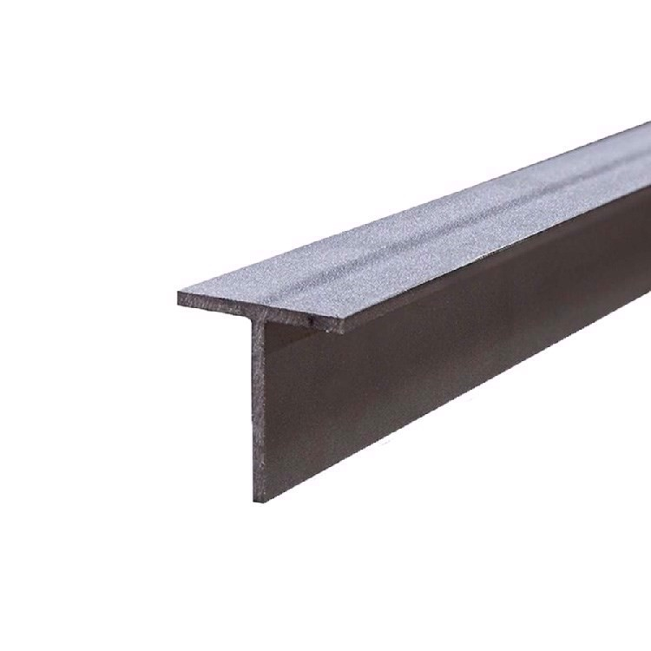
20/20/3 | 0.88 | 3.20 | 2.90

25/25/3,5 | 1.30 | 2.90 | 3.80

30/30/4 | 1.77 | 2.90 | 5.20

35/35/4,5 | 2.33 | 2.90 | 6.80

40/40/5 | 2.96 | 2.90 | 8.60

50/50/6 | 4.44 | 2.90 | 12.90

80/80/9 | 10.70 | 2.90 | 31.10

U - Eisen VZ
Dimensionen
 | Gewicht | Preis/kg | Preis/m
50/38/5 vz | 5.94 | 4.50 | 26.80

65/42/5,5 vz | 7.60 | 4.50 | 34.20

Stahl CK45
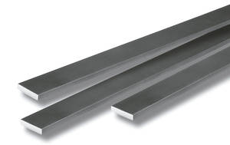
Flachstahl CK 45 blank |  |  |  |  |  |  |  | Preise inkl USt. gültig 2024-2025-2025
Dimension | Gewicht | Preis/kg | Preis/m | Dimension | Gewicht | Preis/kg | Preis/m
15/10 | 1.18 | 6.00 | 7.10 | 60/8 | 3.77 | 6.00 | 22.70

20/6 | 0.94 | 6.00 | 5.70 | 60/10 | 4.71 | 6.00 | 28.30

20/10 | 1.57 | 6.00 | 9.50 | 60/12 | 5.65 | 6.00 | 33.90

20/15 | 2.36 | 6.00 | 14.20 | 60/15 | 7.07 | 6.00 | 42.50

30/6 | 1.41 | 6.00 | 8.50 | 80/8 | 5.02 | 6.00 | 30.20

30/8 | 1.88 | 6.00 | 11.30 | 80/10 | 6.28 | 6.00 | 37.70

30/10 | 2.36 | 6.00 | 14.20 | 80/15 | 9.42 | 6.00 | 56.60

40/6 | 1.88 | 6.00 | 11.30 | 100/6 | 4.71 | 6.00 | 28.30

40/8 | 2.51 | 6.00 | 15.10 | 100/8 | 6.28 | 6.00 | 37.70

40/15 | 4.71 | 6.00 | 28.30 | 100/10 | 7.85 | 6.00 | 47.10

50/6 | 2.36 | 6.00 | 14.20 | 100/12 | 9.42 | 6.00 | 56.60

50/8 | 3.14 | 6.00 | 18.90 | 100/15 | 11.80 | 6.00 | 70.80

50/10 | 3.93 | 6.00 | 23.60 | 120/12 | 11.30 | 6.00 | 67.80
...

